상품제안서
과일나라 핸드크림+시스테마 숨결치약+아이깨끗해 비누+고리 핸드타올+카카오티슈 5종세트 | 상품코드: F32177

 |  |  |  |  |  |  | 02-412-0044 | www.easy1.co.kr
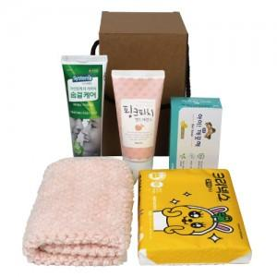

【상세/제작정보】

【인쇄/포장옵션】 | 스티커 / 포장지포장

【공급단가】 | 수량 | 100~ | 300~ | 500~ | 1,000~ | 3,000~
*VAT별도 | 단가 | 6,250원 | 6,150원 | 6,000원 | 5,850원 | 5,750원

【상품 URL】 | https://dev.easy1.co.kr:443/src/goods_detail.php?gdno=32177

